Feuil1
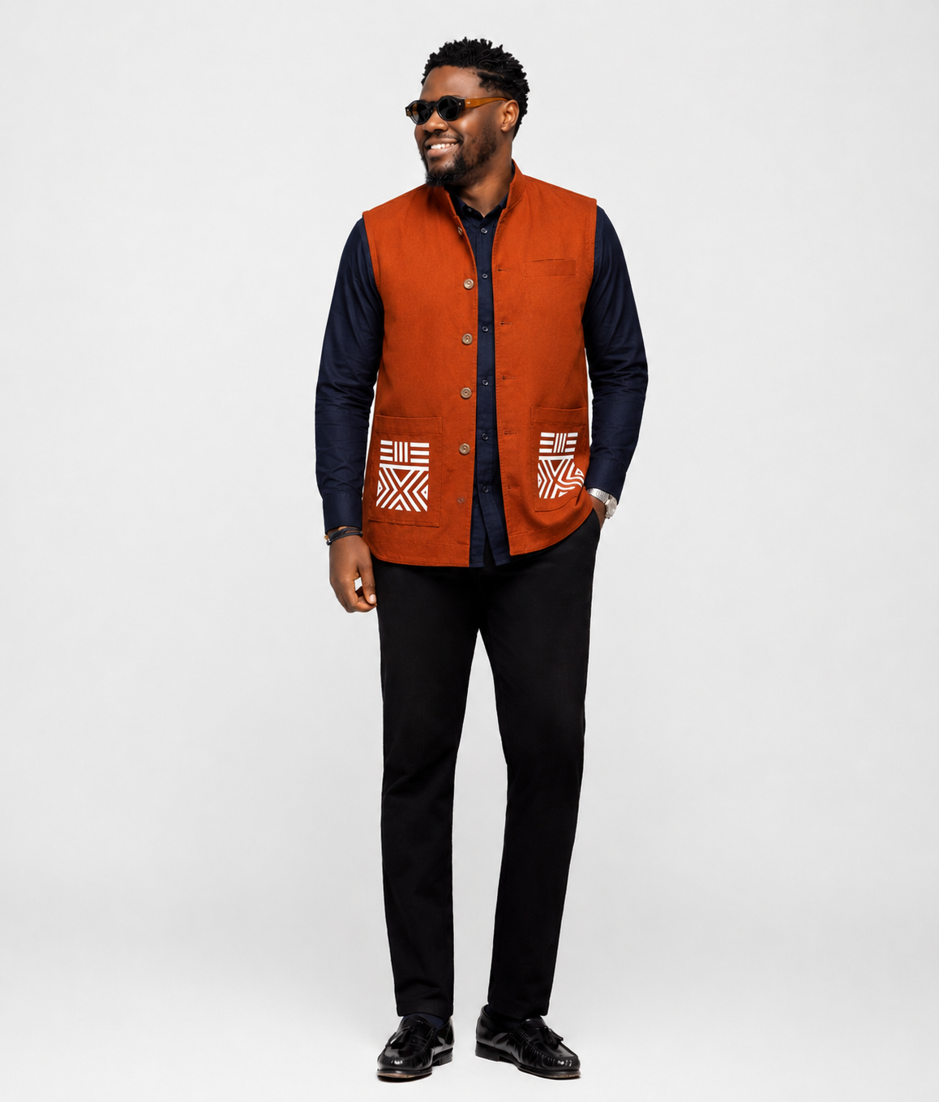

Nom: | ADINGRA
Prix: | 35,000FCFA
Taille: | M,L
Couleur: | TERRACOTA
Stock | 2
Categorie | Surchemise

